bug描述
产品名称 | 肿瘤CT图像随访与评估软件 | 产品型号 | InferCare Oncology | 测试版本 | 2.0.0.0 | 软硬件配置和测试工具与系统测试一致
bug编号 | case编号 | bug描述 | 级数 | Bug状态 | 问题类型 | 解决人 | 解决时间 | 验证人 | 代码版本 | 产生原因 | 解决方案 | 创建人 | 截图 | 已解决截图 | 当前影响 | 遗留影响
ICR-2 | TS01-002-0005 | 账号登录成功后，点击关于，关于内缺少产品型号。 | 四级 | 已关闭 | 故障 | 徐帅 | 2025-11-12 | 王小敏 | 0.0.4 | 开发原因，缺少产品型号 | 已加入产品型号 | 王小敏 | 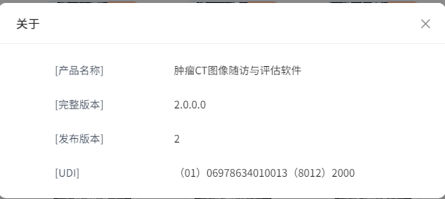 | 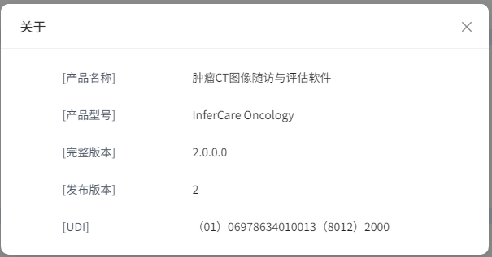 | 影响用户使用 | 无
ICR-3 | TS01-007-0005 | 管理员操作重置密码提示文案有误。 | 五级 | 已关闭 | 故障 | 徐帅 | 2025-11-12 | 王小敏 | 0.0.4 | 开发原因，文案缺少内容 | 已优化文案内 | 王小敏 | 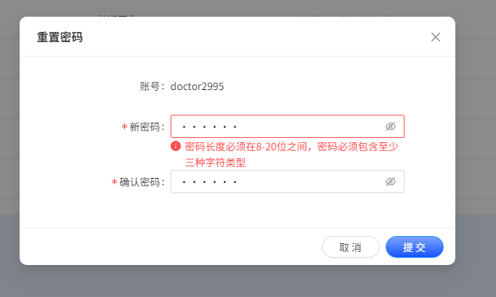 | 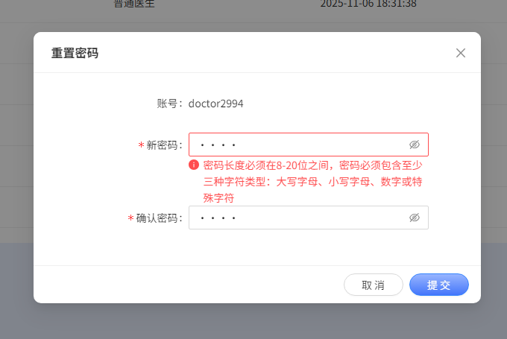 | 影响用户使用 | 无
ICR-4 | TS04-010-0004 | 点击【显示轮廓】按钮，DICOM图像轮廓框丢失 | 三级 | 已关闭 | 故障 | 徐帅 | 2025-11-12 | 王小敏 | 0.0.4 | 开发原因，轮廓框丢失 | 已添加轮廓框 | 王小敏 | 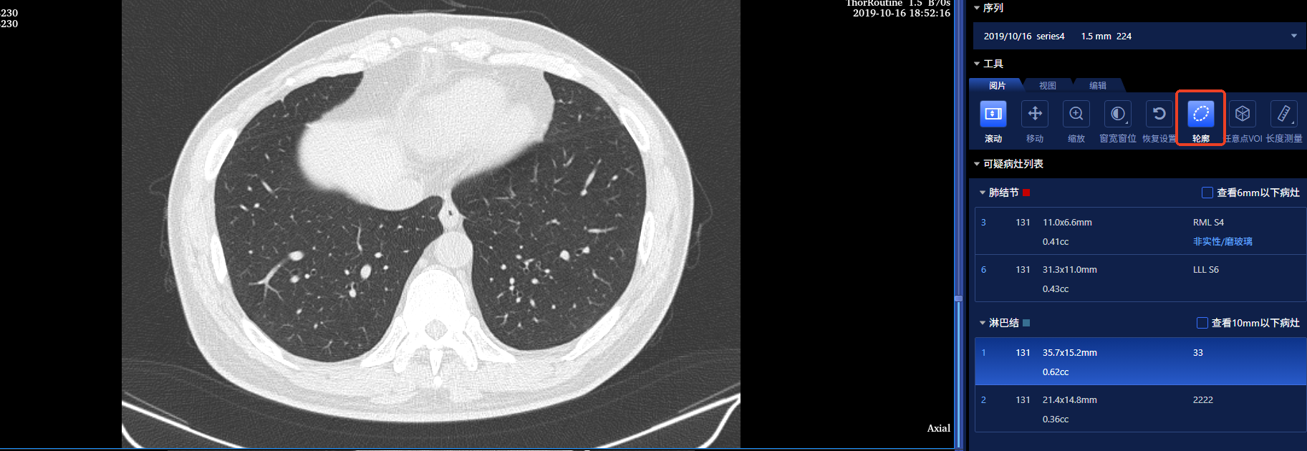 | 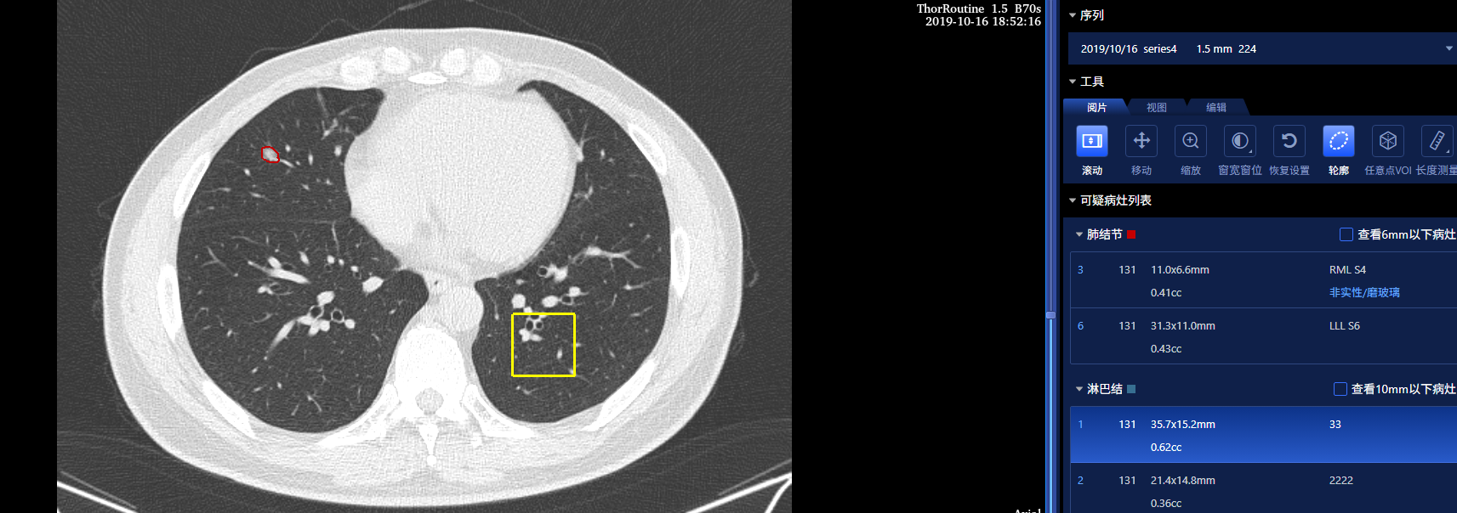 | 影响用户体验 | 无
ICR-5 | TS01-014-0002 | 账号登录成功后，数据上传操作黑屏 | 二级 | 已关闭 | 故障 | 徐帅 | 2025-11-13 | 王小敏 | 0.0.4 | 开发原因，缺少上传成功返回链接 | 已解决，已加入该链接 | 王小敏 |  | 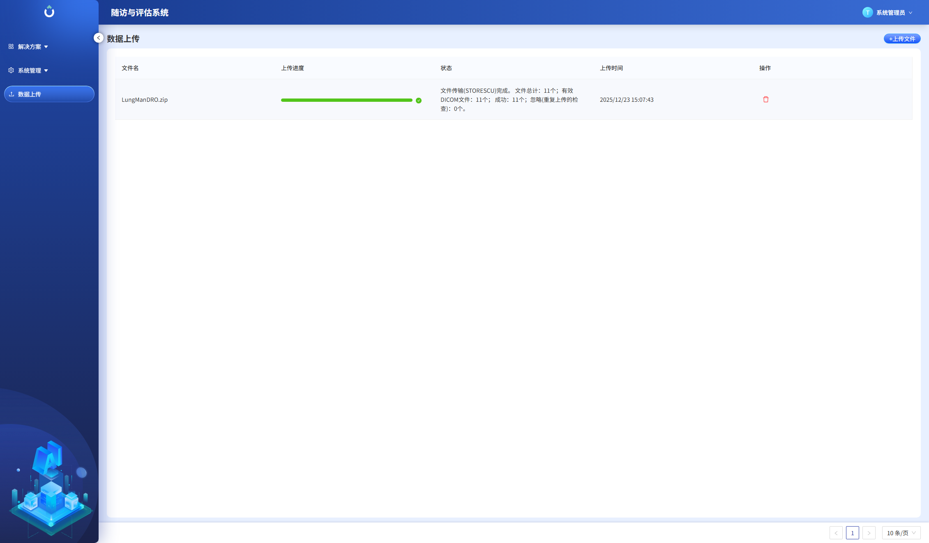 | 影响用户使用 | 无
ICR-6 | TS01-001-0018 | 已登录状态，登录过期缺少提示 | 三级 | 已关闭 | 故障 | 徐帅 | 2025-11-13 | 王小敏 | 0.0.4 | 开发原因，未加入按钮链接 | 已加入按钮链接 | 王小敏 | 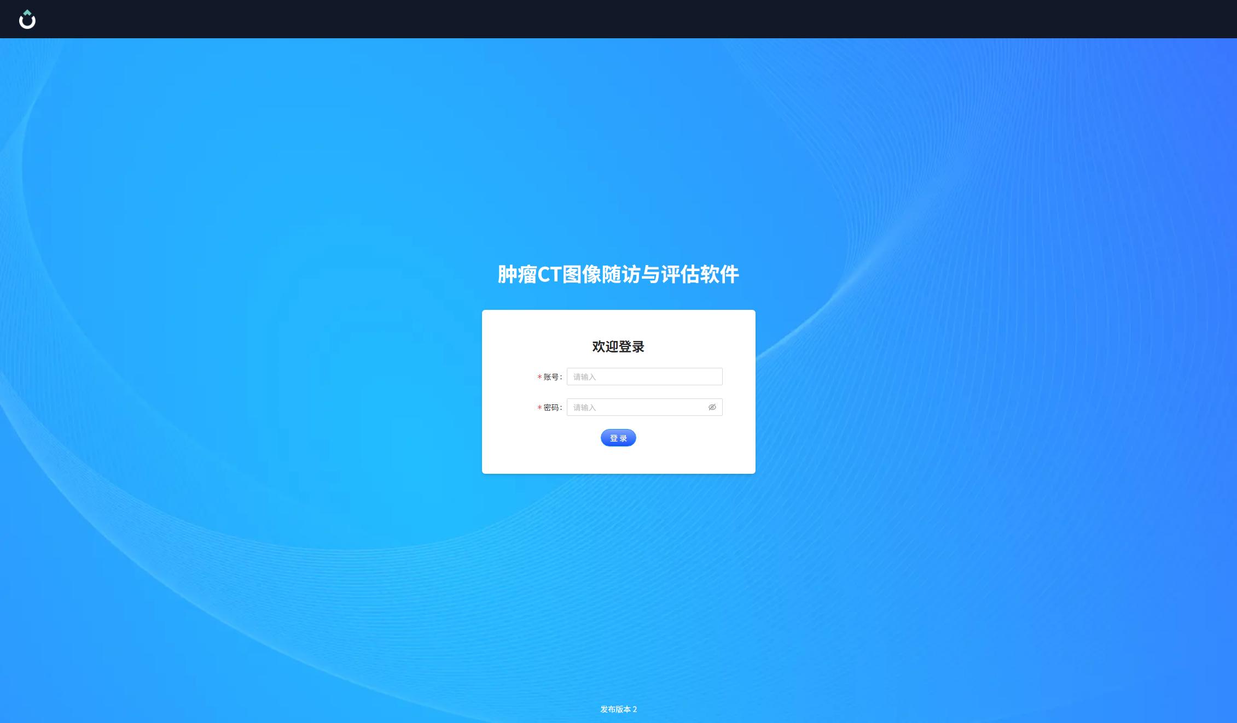 | 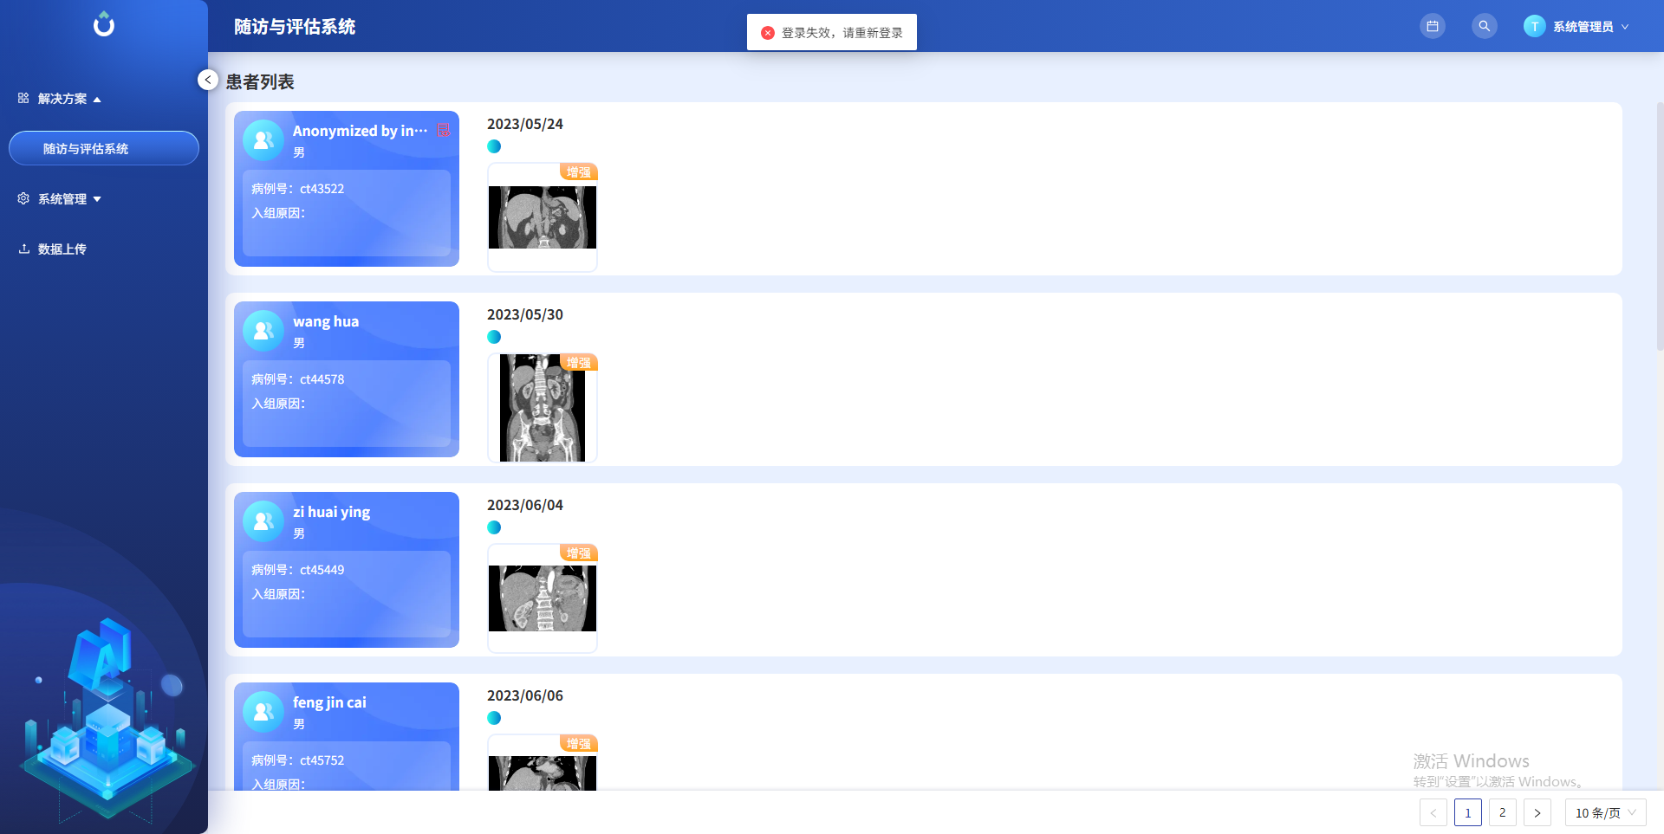 | 影响用户使用 | 无

